Тарировка
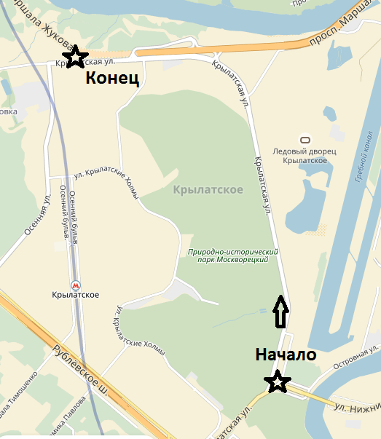
 |  |  | запрет сервиса | Средняя скорость

 |  | Тарировка |  | Норма времени
 |  |  |  | Дистанция сектора | 3.650
Расстояние |  | НАПРАВЛЕНИЕ |  | ИНФОРМАЦИЯ | Расст.
абсолют | интервал |  |  |  | до КВ
0.00 | 0.00 |  |  |  | 3.65

 |  | 1
1.94 | 1.94 |  |  |  | 1.71
4062

 |  | 2
3.22 | 1.28 |  |  |  | 0.43

 |  | 3
3.65 | 0.43 |  |  | 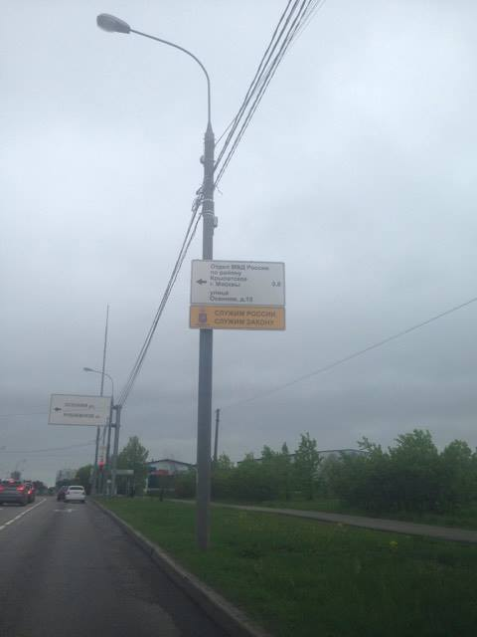

 |  | 4 |  | Служим России Служим закону

